Sheet1
编号 | 景别 | 镜头截图 | 画面内容 | 技巧 | 字幕 | 音乐 | 音响 | 服装 | 道具 | 长度/秒 | 备注
1 | 特写 | 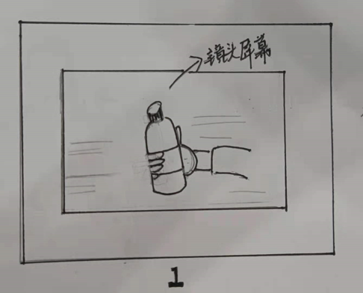 | 手拿一瓶苏打水在镜头前 | 相机固定在三脚架上，拿水的人站在相机镜头的另一边；手机可以拍摄下相机镜头屏幕里拿水的画面 |  |  |  |  | 苏打水 | 2~3
2 | 特写 | 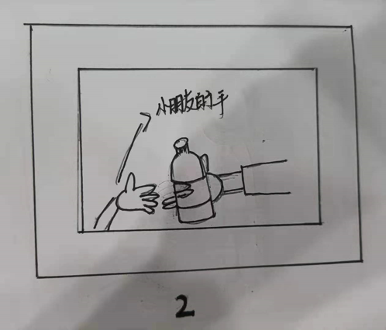 | 把苏打水交到小朋友的手里 | 小朋友的手从相机镜头前伸出并拿到水 |  |  |  |  |  | 3~4
3 | 全景 | 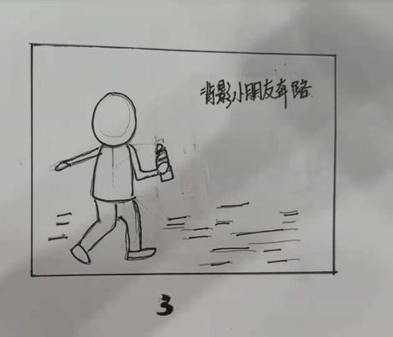 | 小朋友拿着苏打水向前奔跑 | 三角架固定相机 |  |  |  |  |  | 4~5
4 | 中景或全景 | 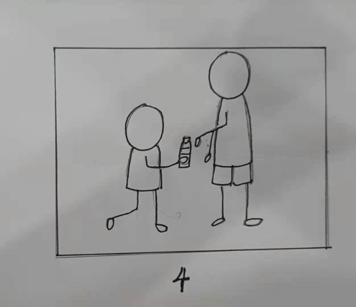 | 小朋友把水交给一个男人 | 三角架固定相机 |  |  |  |  |  | 3~4
5 | 中景或全景 | 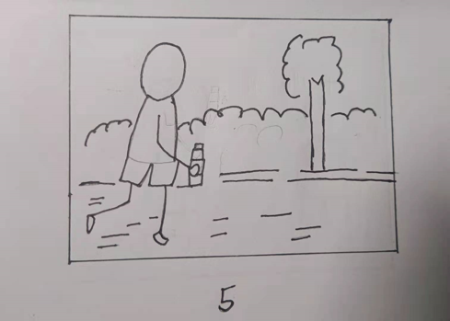 | 男人行进跑步中，手里拿着苏打水 | 相机防震 |  |  |  |  |  | 4~5
 |  |  | 背景是树木植物 | 三角架固定
 |  |  |  | 随演员行进
6 | 中景和全景 | 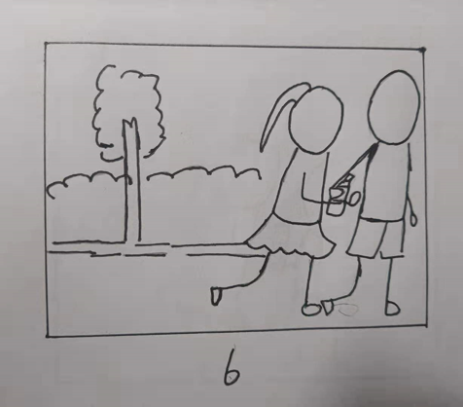 | 男人跑步遇到女人，把苏打水交到女人手里 | 相机防震 |  |  |  |  |  | 4~5
 |  |  |  | 三角架固定

7 | 全景 | 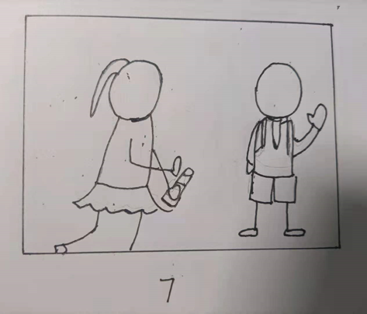 | 女人跑步中遇到学生 | 相机防震 |  |  |  |  |  | 4~5
 |  |  | 学生向她打招呼 | 三角架固定
 |  |  |  | 随演员行进
8 | 近景 | 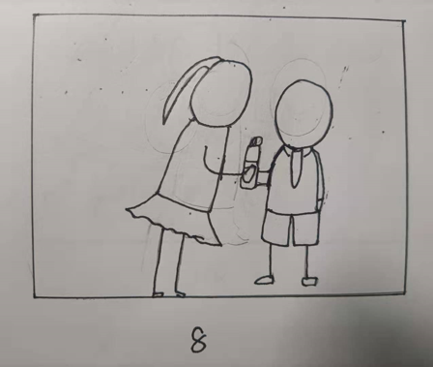 | 女人把苏打水交给学生手里 | 推拉镜头 |  |  |  |  |  | 4~5
9 | 中景 | 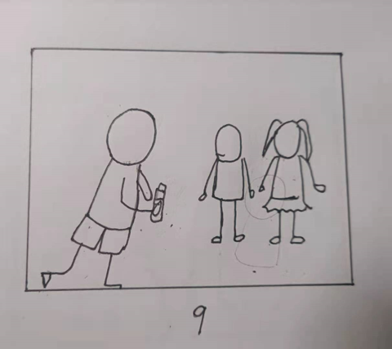 | 学生拿水跑步，遇到自己的同学 | 固定镜头 |  |  |  |  |  | 2~3
10 | 全景或中景 | 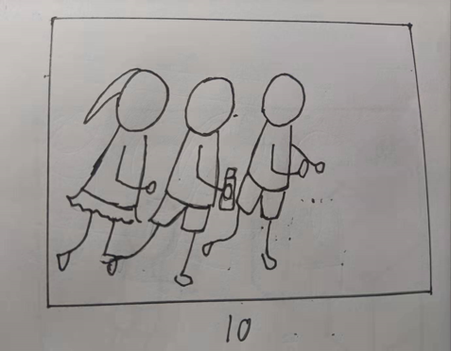 | 学生们一起奔跑 | 相机防震 |  |  |  |  |  | 2~3
 |  |  |  | 三角架固定
 |  |  |  | 随演员行进
11 | 全景或中景 | 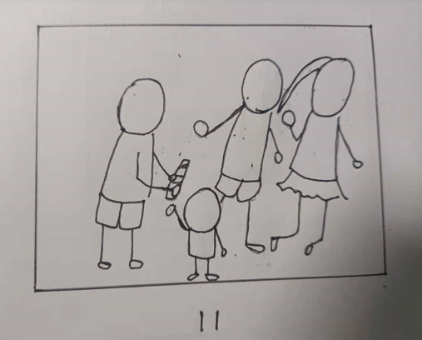 | 学生把苏打水交到小朋友手里 | 固定镜头 |  |  |  |  |  | 4~5
12 | 全景或中景 |  | 小朋友把喝完苏打水的瓶子扔进可回收垃圾桶 | 固定镜头 |  |  |  |  |  | 3~4

